B
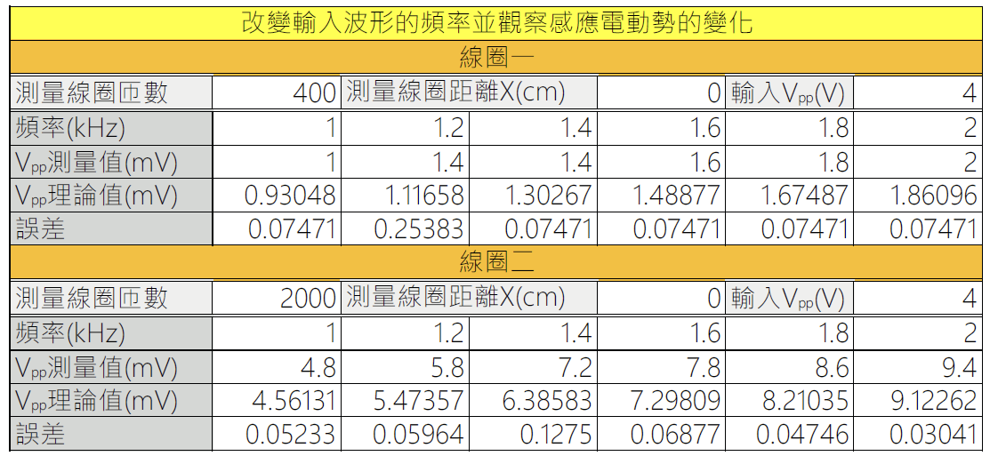
感應電動勢對頻率的關係(400匝)
場線圈平均半徑(m) | 場線圈匝數 | 串聯電阻r(Ω) |  | 磁導率(µ0)(T·m/A)
0.103 | 200 | 3000 |  | 1.257E-06
NDAD (400匝線圈) = |  | 0.286
NDAD (2000匝線圈) = |  | 1.402
線圈一(400匝)
波型：三角波 | 匝數 = 400 |  | 輸入的峰對峰值 VF(p-p)(V) = |  |  | 8
頻率f(kHz) | 1 | 1.2 | 1.4 | 1.6 | 1.8 | 2
|εemf|實驗值(mV) | 2.00 | 2.30 | 2.80 | 2.90 | 3.30 | 3.60
|εemf|理論值(mV) | 1.86 | 2.24 | 2.61 | 2.98 | 3.35 | 3.73
百分誤差(%) | 7.33 | 2.86 | 7.33 | 2.73 | 1.62 | 3.40
線圈二(2000匝)
波型：三角波 | 匝數 = 2000 |  | 輸入的峰對峰值 VF(p-p)(V) = |  |  | 8
感應電動勢對頻率的關係(2000匝)
頻率f(kHz) | 1 | 1.2 | 1.4 | 1.6 | 1.8 | 2
|εemf|實驗值(mV) | 9.60 | 10.80 | 12.40 | 14.00 | 15.60 | 17.60
|εemf|理論值(mV) | 9.12 | 10.95 | 12.77 | 14.60 | 16.42 | 18.24
百分誤差(%) | 5.24 | 1.34 | 2.91 | 4.08 | 5.00 | 3.53

C
感應電動勢對距離的關係
場線圈平均半徑(m) | 場線圈匝數 | 串聯電阻r(Ω) |  | 磁導率(µ0)(T·m/A)
0.103 | 200 | 3000 |  | 1.257E-06
NDAD (400匝線圈) = |  | 0.286
NDAD (2000匝線圈) = |  | 1.402
波型：三角波 |  |  | 匝數 = 2000
頻率f(Hz) = |  | 2000 | 輸入的峰對峰值 VF(p-p)(V) = |  |  | 8
距離X(cm) | 0 | 2 | 4 | 6 | 8 | 10
|εemf|實驗值(mV) | 17.60 | 17.60 | 14.80 | 12.00 | 8.80 | 6.80
|εemf|理論值(mV) | 18.24 | 17.26 | 14.78 | 11.77 | 8.99 | 6.74
百分誤差(%) | 3.53 | 1.97 | 0.14 | 1.95 | 2.09 | 0.91

D
感應電動勢對角度的關係
場線圈平均半徑(m) | 場線圈匝數 | 串聯電阻r(Ω) |  | 磁導率(µ0)(T·m/A)
0.103 | 200 | 3000 |  | 1.257E-06
NDAD (400匝線圈) = |  | 0.286
NDAD (2000匝線圈) = |  | 1.402
波型：三角波 |  | 匝數 = 2000 |  |  | 距離X(cm) = |  | 2
頻率f(Hz) = |  | 2000 | 輸入的峰對峰值 VF(p-p)(V) = |  |  |  | 8
θ(°) | 0 | 15 | 30 | 45 | 60 | 75 | 90
cosθ | 1 | 0.966 | 0.866 | 0.707 | 0.500 | 0.259 | 0
|εemf|實驗值(mV) | 16.40 | 16.00 | 15.20 | 12.40 | 8.40 | 4.10 | 0.68
|εemf|理論值(mV) | 17.26 | 16.67 | 14.95 | 12.20 | 8.63 | 4.47 | 0.00
百分誤差(%) | 4.98 | 4.03 | 1.69 | 1.60 | 2.66 | 8.22

E
匝數 = 2000 |  |  | 距離X(cm) = | 0
頻率f(Hz) = |  | 2000 | 輸入的峰對峰值 VF(p-p)(V) = | 8
波型 | 輸入與輸出訊號波形
三角波 | 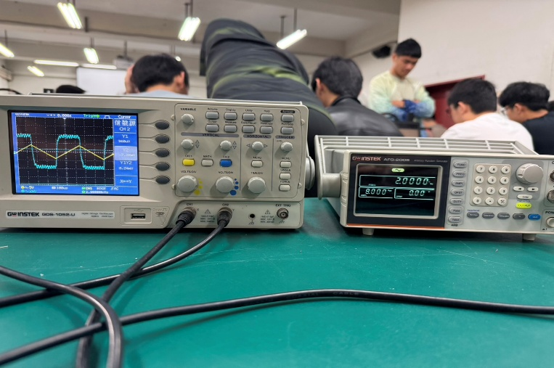

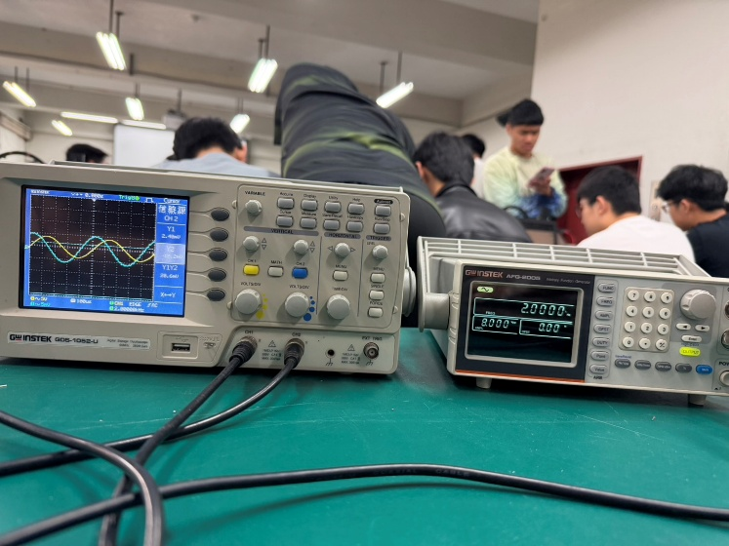
正弦波

方波 | 